Feuil1
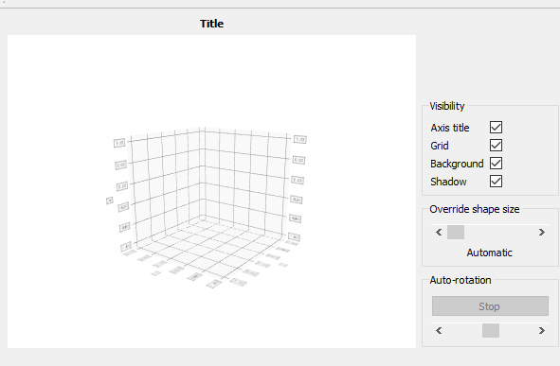
 | Vérifie si point central(jaune) est blanc.

 |  | Impossible

 |  | 7 noir - 1 blanc
 |  | == coin
 |  | == perimetre

 |  | 7 noir - 1 blanc
 |  | == coin
 |  | == perimetre

 |  | 6 noir - 2 blanc
 |  | == coin
 |  | == perim

 |  | 5 noir, 3 blanc
 |  | == coin
 |  | == perim | Phase 1 : Loader les images training | Phase 2 : Choisir l'image à classifier

 |  | blanc == noir
 |  | != coin
 |  | == perim
 |  |  | Bouton pour choisir dossier | Slider pour choisir k = nombre de voisin
 |  | 5 blanc 3 noir | Bouton pour lancer phase 1 | Bouton pour choisir image
 |  | != coin |  | Bouton pour lancer la simulation
 |  | == perim

 |  | == perim

 |  | == perim

 |  | == perim
 |  | != perim

 |  | != perim

 |  | == coin
 |  | == perim

 |  | 2 blanc 6 noir
 |  | pas coin

Si pixel central = noir

 |  | = coin
 |  | (angle rentrant)

 |  | == coin

